Sheet1
Scene No. | 1
Quest Title | 白糖变“黑雪”
Quest Log | 回复凌
Map No. | 22
 | 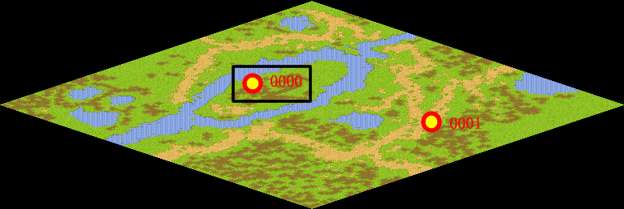
NPC No. | 0
Condition
Dialog | 恩，好孩子，给你。
Select
Result | 1 :Scene 002 , 2 : 关闭对话框

NPC No. | 2
Condition
Dialog | 白糖不是稀罕物，应该很容易就拿到。
Select | 1：确定
Result | 1：关闭对话框

ScriptFile | Qlog-0092-001.scr
 | Q0000-0092-001.scr
 | Q0002-0092-001.scr

